Накладная-№3
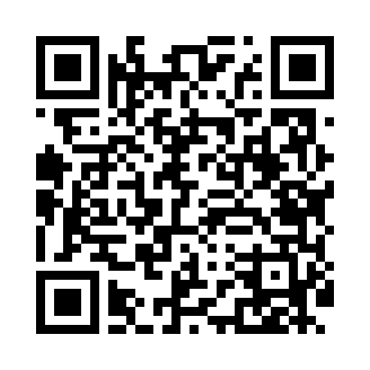
Номер товарно-транспортной накладной: |  |  | Торговый представитель: Amriyev Muhammad
Поставщик: Toshkent falcon fly 2 |  |  | Телефон торгового представителя: +998972880505
Дата отгрузки: 08.10.2025 |  |  | Контрагент: """" Klient
Дата консигнации: |  |  | Адрес:
Доставщик: |  |  | Телефон:
Телефон доставщика:
Время заказа: 08.10.2025 12:43:45
№ | Штрих-код | Название товаров (работ,услуг) | Количество | Количество в кейсе | Цена | Сумма
 |  |  | 763 |  |  | 957.2
1 | 2024161380052 | Пластмас ликоб 2264-8 Ø20.5×H2.4 20.5x2.4 см DB-59-54 | 80 | 1 коробка, 8 шт. | 1.50 | 120
2 | 6292025067746 | Пластмасса ликопча 13206 15x15x2 см DB-67-74 | 40 | 40 шт. | 1.10 | 44
3 | 6902011050460 | Пластмасса ликопча 16x16x2 см DB-67-81 | 40 | 40 шт. | 1.10 | 44
4 | 2024161380076 | Пластиковый салатница 2096-8 L20.3*20.3*H3.3C M DB-59-56 | 30 | 30 шт. | 2.70 | 81
5 | 2024161380038 | Пластмас пиёла 3045 11.4×H6 11.4x6 см DB-59-5 2 | 208 | 1 коробка | 0.90 | 187.20
6 | 6915646512036 | Пластмасса ликоб AA08 20.6x14.8x5.7 sm DB-59- 25 | 40 | 40 шт. | 2.10 | 84
7 | 6915641655103 | Пластмасса салатница 25x14x3 см DB-59-33 | 40 | 40 шт. | 1.70 | 68
8 | 6915641829405 | Пластмасса салатница A2940 21.5x16x4.5 см DB- 59-31 | 40 | 40 шт. | 1.50 | 60
9 | 6915641742940 | Пластмасса салатница D174294 24x18.5x4 см DB- 59-32 | 40 | 40 шт. | 1.70 | 68
10 | 6915645645018 | Пластмасса ликоб 35x21 см кота каропкада 48 д она мавжуд DB-59-5 | 20 | 20 шт. | 3.50 | 70
11 | 6915645645025 | Пластмасса ликоб 30x18 см DB-59-4 | 20 | 20 шт. | 2.70 | 54
12 | 6915645645056 | Соус учун махсус идиш 7x7x3.8 sm DB-59-15 | 40 | 40 шт. | 0.60 | 24
13 | 6915646512142 | Соус учун махсус идиш D183501 7.5x7.5x3.8 sm DB-59-12 | 120 | 120 шт. | 0.40 | 48
14 | 2014532016093 | Фартук текстильный 60*90cm 50 XP-27-5 | 5 | 5 шт. | 1 | 5
Итого: 957.2$|->UZS: 11,965,000.00

